content
Tài liệu hướng dẫn sử dụng máy đo lò xo xoắn(TORISION SPRING)

I.Hiệu chuẩn gốc của máy torision spring
Tần suất hiệu chuẩn : 1 lần/tháng
Bước 1 : Di chuyển support pin vào vị trí tâm của ngàm như hình vẽ
 | + Nếu caliper hiển thị giá trị 0.00 là OK
 | + Nếu caliper hiển thị giá trị khác,điều chỉnh về giá trị 0.00 bằng cách
 |  | ấn nút zero trên bề mặt caliper
Núm vặn di chuyển support pin |  |  |  |  |  | Ốc điều chỉnh support pin

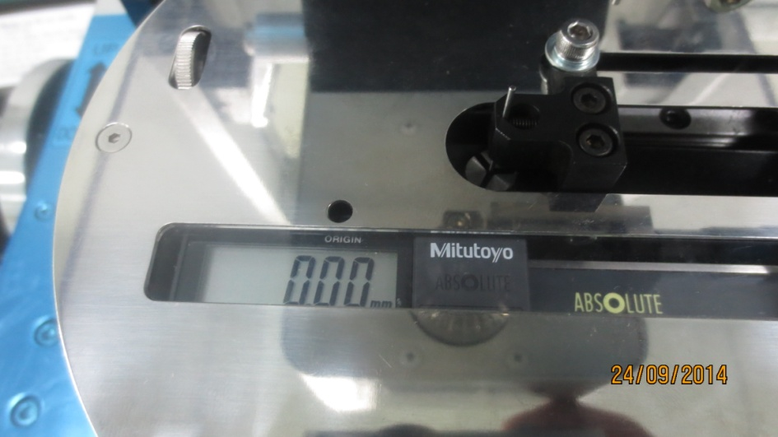

 |  |  |  |  |  | Support pin

 | Giá trị hiển thị của caliper
Bước 2: Di chuyển load pin đến vị trí tâm của ngàm như hình vẽ
 | Điều chỉnh micrometer sao cho tiếp xúc với bên phải của cụm load pin
 | + Nếu micrometer hiển thị giá trị 0 là OK
 | + Nếu micrometer hiển thị giá trị khác,điều chỉnh nó về giá trị 0.
 | Mâm cặp |  |  |  |  | 2 vạch trùng nhau
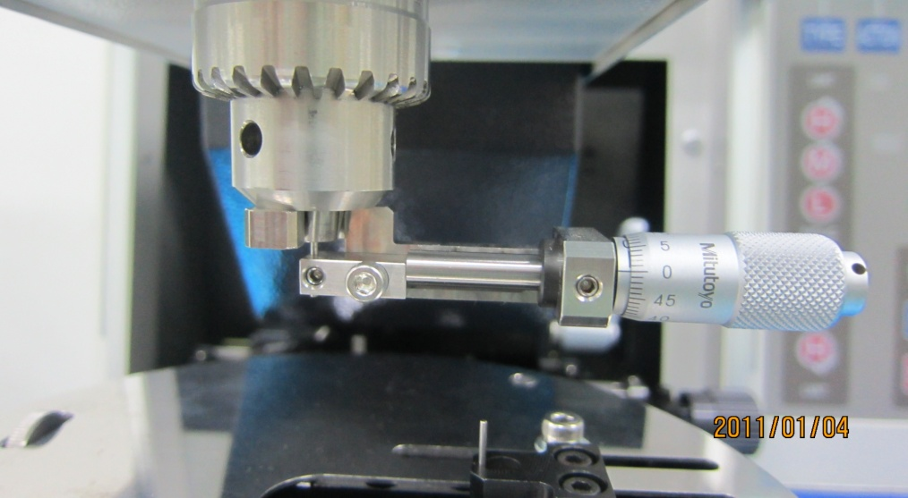

 | Load pin |  |  |  |  | Micrometer

Bước 3 : Di chuyển load pin xuống phía dưới để tiếp xúc với support pin
 | + Nếu support pin và load pin tạo thành đường thẳng là OK
 | + Nếu không tạo thành đường thẳng,ta di chuyển cụm phía trên sao cho
 | nó thẳng hàng và sau đó reset lại gốc X,Y về giá trị 0

 | Support pin và load pin phải thẳng hàng
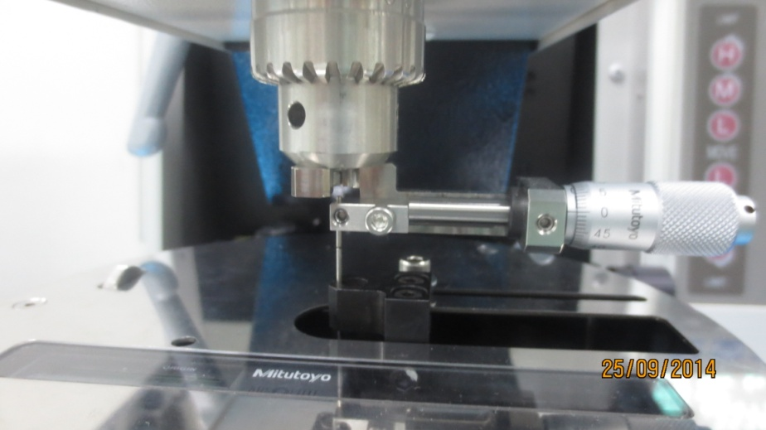

II.Set auto origin trước khi đo đạc trên máy
Bước 1 : Ấn nút "Auto Origin" trên khu vực bàn phím của máy
Bước 2 : Cài đặt các thông số yêu cầu của máy :
+ d1 : Đường kính của support pin
+ d2 : Đường kính của load pin
 | + t : Giá trị momen để auto origin,lấy t =0.005 N.m
 | + R : Distance of auto origin,lấy R=10 mm
 | => Màn hình hiển thị : 10.01 mm,ta điều chỉnh caliper đến giá trị 10.01
 | + Xét X,Y axit => điều chỉnh X,Y theo tính toán của máy
 | + Xét khoảng cách : Load pin theo chỉ thị của máy (điều chỉnh micrometer)

 |  | Màn hình hiển thị khi ta nhấn phím "Auto origin"
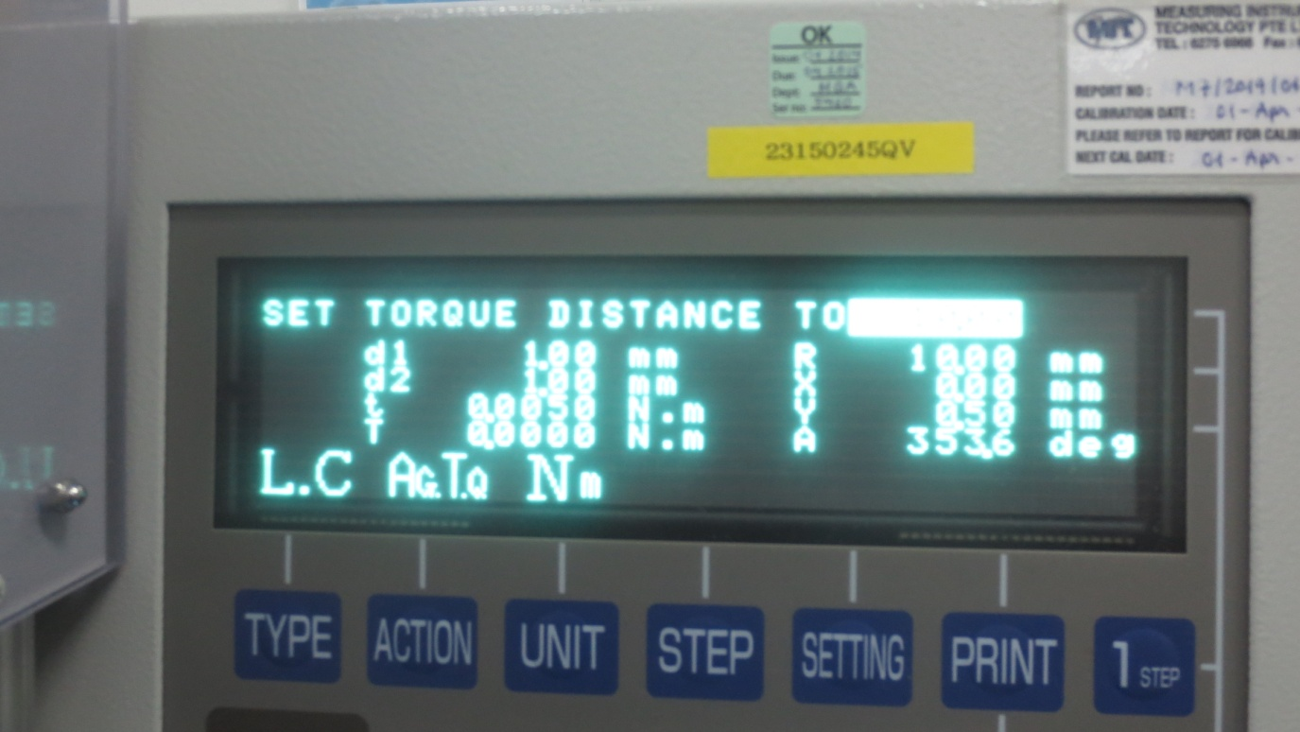

Bước 3 : Kiểm tra lại các thông số của máy trước khi ấn nút "Start"
 | Sau khi auto origin ,màn hình sẽ hiển thị như dưới đây
 | Giá trị góc hiển thị 1.5⁰ là OK

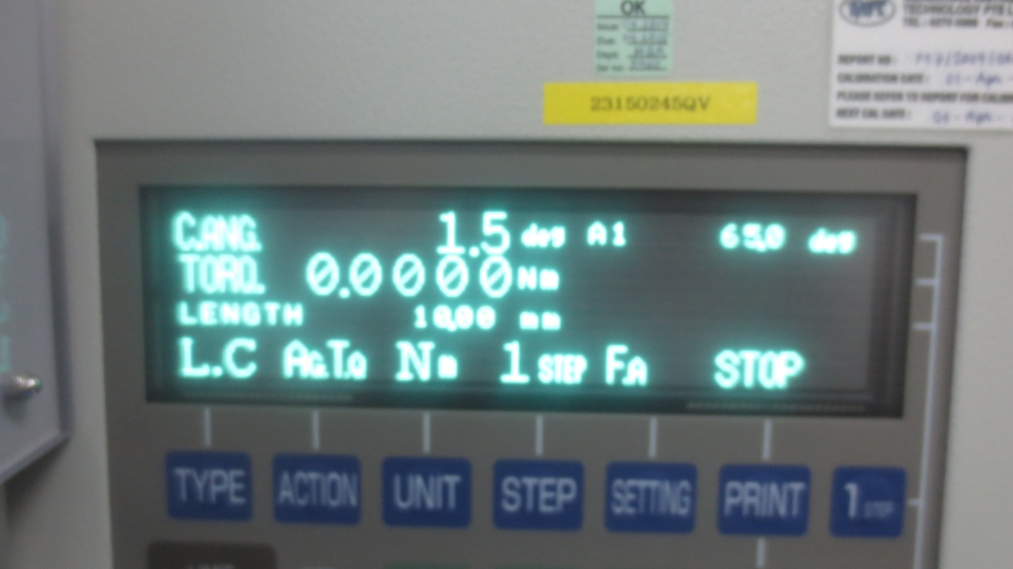

III.Cài đặt các thông số của máy trước khi đo đạc
Bước 1 : Ấn nút "Model" trên khu vực bàn phím của máy (nhập mã linh kiện)
Bước 2 : Cài đặt các thông số liên quan đến lò xo cần đo đạc
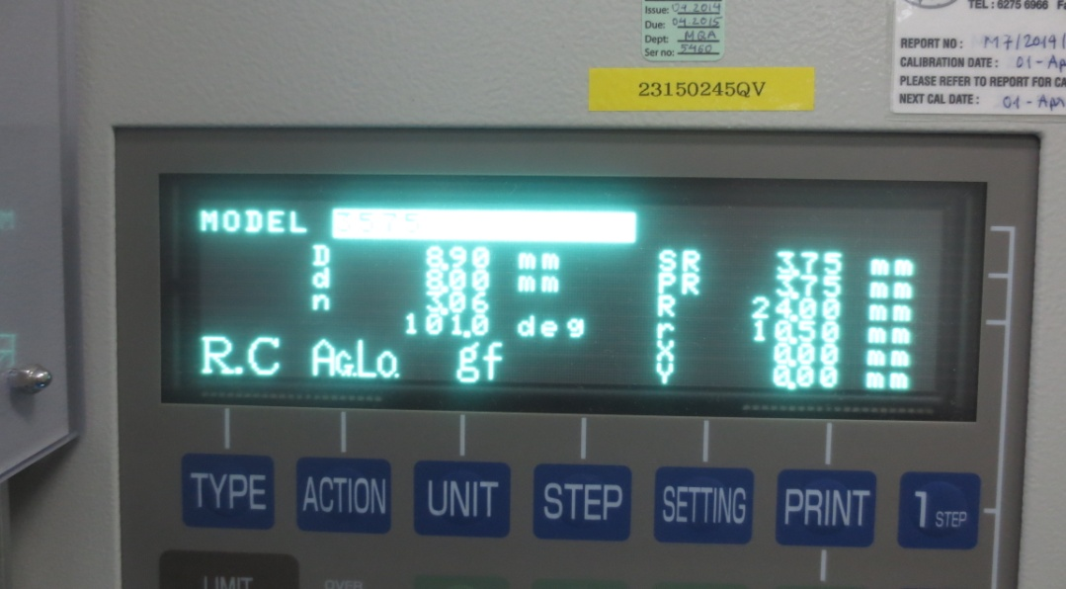

 | + Type: Có 4 loại R.C : Lò xo quay phải,góc tham chiếu tại tâm
 |  |  | R.O : Lò xo quay phải,góc tham chiếu bên ngoài
 |  |  | L.C : Lò xo quay trái,góc tham chiếu tại tâm
 |  |  | L.O : Lò xo quay trái,góc tham chiếu bên ngoài
 |  |  | (R : Right,L : Left,O : Outside,C : Center)
 |  | Trường hợp 1

 |  |  |  |  |  | Load pin

 |  |  |  |  |  | Support pin

 | Góc tham chiếu bên ngoài

 |  | Trường hợp 2
 |  |  |  |  |  | Góc tham chiếu tại tâm

 |  | =>Lựa chọn loại nào phụ thuộc vào hướng quay của lò xo và dữ
 |  |  | liệu góc mà bản vẽ hiển thị.
 | + Action : Cho 1 thông số và đo thông số còn lại,chủ yếu sử dụng 2 loại
 |  | AgTq : Cho giá trị góc,đo giá trị momen xoắn
 |  | AgLo : Cho giá trị góc ,đo giá trị lực
 |  | ( Ag : Angle,Tq : Momen xoắn,Lo : Lực)
 | Dựa vào yêu cầu của bản vẽ sử dụng action cho hợp lý
 | +Unit : Dựa vào việc chọn action thì có những đơn vị đo
 |  | đạc khác nhau.Ví dụ như :
 |  | AgTq : N.m,N.mm,kgf.m,kgf.mm,gf.m,gf.mm…..
 |  | AgLo : N,kgf,gf…..
 | + D : Đường kính ngoài của lò xo(hiển thị trên bản vẽ)
 | + d : Đường kính trong của lò xo(hiển thị trên bản vẽ)
 | + n : Số vòng làm việc của lò xo(hiển thị trên bản vẽ)
 | + Df : Giá trị góc tiếp theo là góc quay lớn nhất của lò xo mà bản vẽ yêu cầu

 |  |  |  |  |  | Df : Deflect angle

 |  |  |  |  |  |  | A1

 | Free angle

 |  | A1=Free angle-Deflect angle
 | + Sau khi nhập Df,máy sẽ hiện thị giá trị đường kính của center pin
 | Trong trường hợp,bản vẽ có chỉ thị cụ thể thì sẽ điều chỉnh theo
 |  | đường kính của bản vẽ.Nếu bản vẽ không chỉ thị thì sẽ sử dụng
 |  | đường kính center pin theo tính toán của máy.

 | + SR,PR : Giá trị máy tự tính toán
 | + R : Giá trị ARM của support pin dựa vào yêu cầu của bản vẽ
 |  | Sau khi nhập giá trị,máy sẽ yêu cầu điều chỉnh support distance
 |  | bằng cách điều chỉnh giá trị của caliper trên mâm xoay
 |  |  |  | Load pin

r
R

 |  |  |  |  | Support pin
 | + r : Giá trị ARM của load pin dựa vào yêu cầu của bản vẽ
 | + X : Tọa độ theo trục X của load pin,điều chỉnh theo chỉ dẫn của máy
 | + Y : Tọa độ theo trục Y của load pin,điều chỉnh theo chỉ dẫn của máy
 | + Sau khi nhập giá trị máy sẽ yêu cầu điều chỉnh torque distance bằng
 | cách điều chỉnh giá trị của micrometer trên máy => Ấn enter
Bước 3 : Ấn nút "STEP" trên khu vực bàn phím của máy
 | + Lựa chọn số bước đo đạc dựa theo yêu cầu của bản vẽ
 | + Nhập thông số góc A1,A2,A3 theo bản vẽ(nếu bản vẽ không hiển thị,cần
 | phải tính toán giá trị này)
Bước 4 : + Ấn nút "SPEC" trên khu vực bàn phím của máy
 | Nhập giá trị dựa vào dung sai bản vẽ yêu cầu
Bước 5 : Ấn nút "SETTING" trên khu vực bàn phím của máy trong trường hợp
 | chúng ta cần tính toán thêm các thông số sau
 | Fa : Free angle
 | Av : Giá trị trung bình
Bước 6 : Ấn nút "PRINT" để lựa chọn việc in dữ liệu(STOP,AUTO,OK,NG)
Bước 7 : Sau khi cài đặt xong tất cả các thông số cần thiết,chúng ta lấy center
 | pin tương ứng để lắp vào mâm cặp,điều chỉnh góc hiển thị trên máy
 |  | C.Ang=Free angle + 20⁰(bình thường sẽ sử dụng công thức này)
 | Tiến hành lắp lò xo và đo đạc dữ liệu bằng cách ấn nút "START" trên khu vực
 | bàn phím của máy.Lần đầu đo đạc máy sẽ yêu cầu ấn nút "START" lần
 | nữa để xác nhận lại chương trình OK hay không.
Chú ý : Khi máy đang tiến hành đo đac,nếu có bất cứ hiện tượng bất thường nào
 | chúng ta cần ngay lập tức ấn nút "STOP" trên khu vực bàn phím của máy.

